Upload-web
UAT 2 WORK |  |  | Tipos de teste
Projeto: 2Work |  | Grupo: 7 | Testes de carga
Versão 00.01 |  | Data: 28/10/2021 | Sistema
Analistas:

Caso de teste: Upload
Test Case Id | Descrição | Módulo | Tipo de teste | Ação | Feature/Recurso | Componente | Pré condição | Teste de Massa | Resultado esperado | Escolha um Tester | Status | Observação | Log ou Print | Teste realizado em:
UP-001 | Verificar se a implementação de arquivo está fucnionando corretamente | Website Upload | Usabilidade | Export | Upload de arquivos | Upload | Navegar até a página principal. 1 - Página Home 2 - Clicar em login 3 - Após logar, seguir para tela de upload | Tentar subir um arquivo simples compactado e um arquivo pesado | A configuração deve barrar o upload |  | Ok | Nenhuma |  | 2021-10-15
UP-002 | Verificar se há um limitador de quantidade de projetos upados | Website Upload | Usabilidade | qtd de Export | Upload de arquivos | Upload | Navegar até a página principal. 1 - Página Home 2 - Clicar em login 3 - Após logar, seguir para tela de upload | Tentar subir vários arquivos e verificar o limite | Deve haver um limite de 10 projetos |  | Ok | Nenhuma |  | 2021-10-15
UP-003 | Verificar a padronização e responsividade na tela | Website Upload | Interface | Usabilidade de interface | Interface do usuário | Tamnaho da tela | Navegar até a página principal. 1 - Página Home 2 - Clicar em login 3 - Após logar, seguir para tela de upload | Realizar testes de responsividade da tela | Os icones, letras devem estar alinhados |  | Ok | Nenhuma |  | 2021-10-15
UP-004 | Verificar os campos de título de descrição, se estão receendo texto corretamente | Website Upload | Interface | Teste de performance da tela | Interface do usuário | Texto | Navegar até a página principal. 1 - Página Home 2 - Clicar em login 3 - Após logar, seguir para tela de upload | Realizar testes de texto nos campos de Título do projeto e descrição | Devem estar recebendo texto |  | Ok
UP-005 | Testar o boão de perfil na tela de upload, se cada link do dropdown está funcionando corretamente | Website Upload | Interface | Teste unitário | Interface do usuário | Links e redirecionamento de tela | Navegar até a página principal. 1 - Página Home 2 - Clicar em login 3 - Após logar, seguir para tela de upload Clicar em perfil | Verificar se os links do drop estam funionando de acordo com os titulos, não devem redirecioar para páginas aleatórias | Os links de cada contéudo do drop deve estar funcionando adequadamente |  | Ok |  | 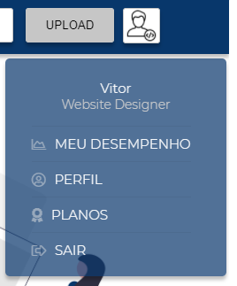

Desenvolvedor - visualização
UAT 2 WORK
Projeto: 2Work |  | Grupo: 7
Versão 00.01 |  | Data: 28/10/2021
Analistas:Joao, Lucas F

Caso de teste: Visualização dos projetos (Dev)
Test Case Id | Descrição | Módulo | Tipo de teste | Ação | Feature/Recurso | Componente | Pré condição | Teste de Massa | Resultado esperado | Escolha um Tester | Status | Observação | Log ou Print | Teste realizado em:
DV-001 | O dev poderá editar seu perfil inicial | Projetos dev, perfil | Conteúdo | Edição | Editar perfil | Informação | Navegar até a página principal. 1 - Página Home 2 - Clicar login 3 - Login como Dev 4 - Tela perfil dev | Verificar se está disponível a opção de editar perfil | Deve permitir a edição | Lucas F | Ok |  | 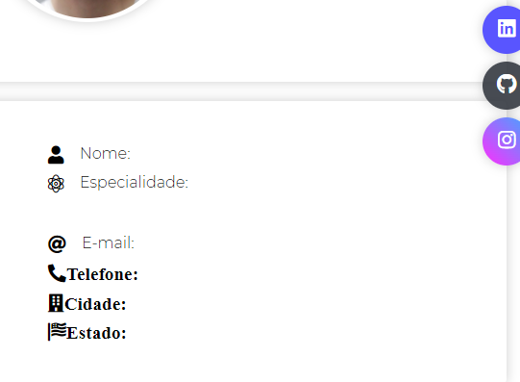 | 2021-11-14
DV-002 | Interatividade dos botões | Projetos dev, perfil | Navegação | Ação de configuração | botão de perfil | Button | Navegar até a página principal. 1 - Página Home 2 - Clicar login 3 - Login como Dev 4 - Tela perfil dev 5 - Configuração | Os botões devem funcionar (backend ligado) adequadamente | Os botoes de configuração de perfil deve haver links apropriados de navegação e edição de perfil | Lucas F | Ok |  | 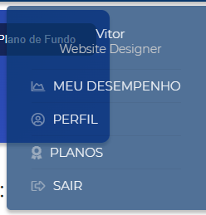 | 2021-11-14
DV-003 | Resposividade da tela deve estar adequada | Projetos dev, perfil | Compatibilidade | Estruturação | Responsividade | Estrutura | Navegar até a página principal. 1 - Página Home 2 - Clicar login 3 - Login como Dev 4 - Tela perfil dev | Verificar o alinhamento dos itens da tela, se estão devidamente alinhados | Não deve haver uma má estrutura dos itens ou conteúdo estourado | Lucas F | Ok |  | 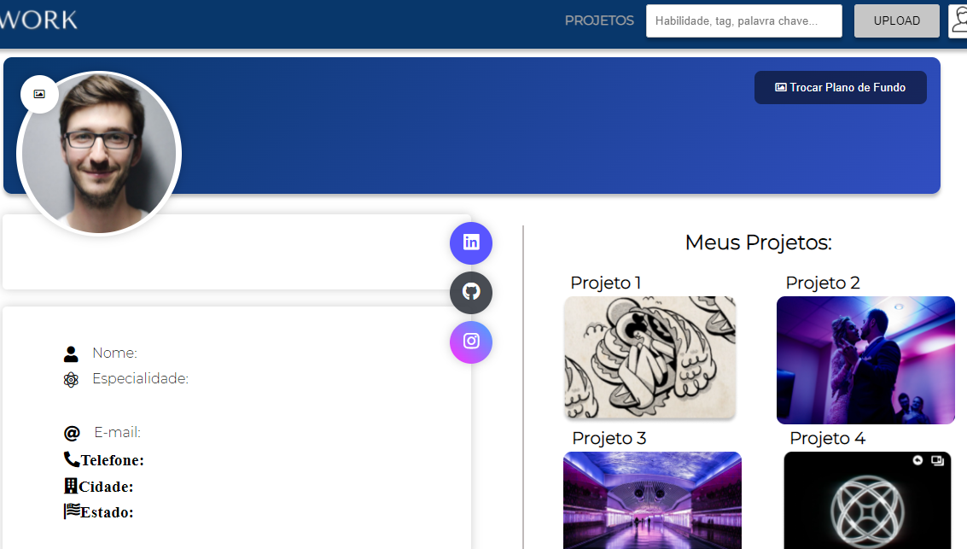 | 2021-11-14
VP-004
VP-005

Caso de teste: Website, funcionalidades
Test Case Id | Descrição | Módulo | Tipo de teste | Ação | Feature/Recurso | Componente | Pré condição | Teste de Massa | Resultado esperado | Escolha um Tester | Status | Observação | Log ou Print | Teste realizado em:
EX: LG-001 | Certificar que campos na tela de login estão funcionando adequadamente (Validadores). | Website Login | Interface | Inserção de dados/informações | Insert | Campos | Navegar até a página de login. 1 - Página Home 2 - Clicar em Login | Inserir dados números em campos não alfanuméricos da página. | As informações numéricas não podem ser aceitas, o campo deve estar em vermelho para sinalizar erro de inserção ao usuário. | Vinicius | Ok | Nenhuma |  | 2021-10-28

Caso de teste: Sistema funcionalidades
Test Case Id | Descrição | Módulo | Tipo de teste | Ação | Feature/Recurso | Componente | Pré condição | Teste de Massa | Resultado esperado | Escolha um Tester | Status | Observação | Log ou Print | Teste realizado em:
EX: LG-001 | Certificar que campos na tela de login estão funcionando adequadamente (Validadores). | Website Login | Interface | Inserção de dados/informações | Insert | Campos | Navegar até a página de login. 1 - Página Home 2 - Clicar em Login | Inserir dados números em campos não alfanuméricos da página. | As informações numéricas não podem ser aceitas, o campo deve estar em vermelho para sinalizar erro de inserção ao usuário. | Vinicius | Ok | Nenhuma |  | 2021-10-28

Caso de teste: Teste de carga
Test Case Id | Descrição | Módulo | Tipo de teste | Ação | Feature/Recurso | Componente | Pré condição | Teste de Massa | Resultado esperado | Escolha um Tester | Status | Observação | Log ou Print | Teste realizado em:
EX: LG-001 | Certificar que campos na tela de login estão funcionando adequadamente (Validadores). | Website Login | Interface | Inserção de dados/informações | Insert | Campos | Navegar até a página de login. 1 - Página Home 2 - Clicar em Login | Inserir dados números em campos não alfanuméricos da página. | As informações numéricas não podem ser aceitas, o campo deve estar em vermelho para sinalizar erro de inserção ao usuário. | Vinicius | Ok | Nenhuma |  | 2021-10-28

